Tablero
INCORPORAR UN CÓDIGO QR QUE REMITA AL SITIO DE INFORMACIÓN PÚBLICA DE LA INSTITUCIÓN
TÚ GOBIERNO EN NÚMEROS
ACTUALIZADO AL 31 DE MAYO DEL 2025
GOBERNACIÓN DEPARTAMENTAL DE TOTONICAPÁN
 |  |  |  |  |  |  |  |  |  | Información Pública

AUTORIDADES |  |  | GESTIÓN DE PRESUPUESTO |  | EJECUCIÓN PRESUPUESTARIA POR GRUPOS DE GASTO |  | EJECUCIÓN PRESUPUESTARIA POR CLASIFICACIÓN GEOGRÁFICA |  | SERVICIOS PERSONALES, TÉCNICOS Y PROFESIONALES
GOBERNADORA DEPARTAMENTAL DE TOTONICAPAN | DELFINA CELESTINA GARCIA REYES |  | Presupuesto vigente 2025 | Q3,213,258.00 | 0 | Q759,037.13 | VI SUROCCIDENTE | Q954,118.76 | Presupuesto para pago de salarios y honorarios | Q2,242,820.00
 |  |  |  |  | 100 | Q149,395.82 | Región (x): _____________________ | Q.000,000,000.00
SUBJEFE FINANCIERO | LUIS SALVADOR LOPEZ FELIX |  | Presupuesto ejecutado | Q954,118.76 | 200 | Q33,091.32 | Región (x): _____________________ | Q.000,000,000.00 | Presupuesto ejecutado en pago de salarios y honorarios | Q834,037.13
 |  |  |  |  | 300 | Q12,594.49 | Región (x): _____________________ | Q.000,000,000.00
 |  |  |  |  | Grupo (x): _______________ | Q.000,000,000.00 | Multiregional: ____________________ | Q.000,000,000.00
Cargo | Nombres y apellidos |  | Porcentaje de ejecución | 29.69% |  |  | 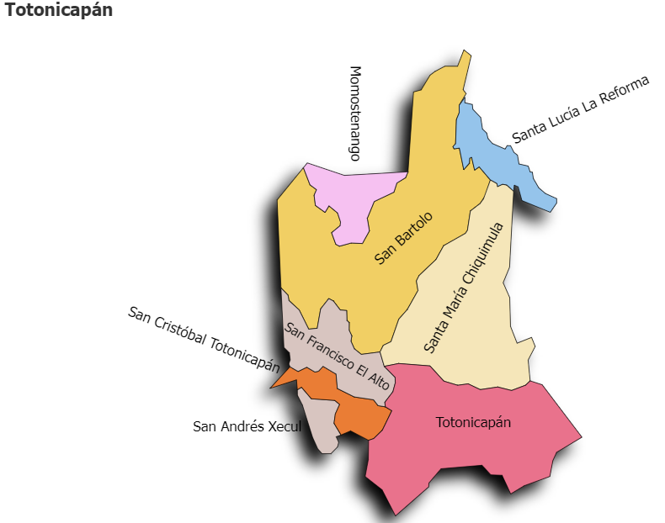 |  | Porcentaje de ejecución en el pago de salarios y honorarios | 37.2%
 |  |  |  |  | EJECUCIÓN POR FINALIDADES
 | Q3,213,258.00
 | Q954,118.76
Cargo | Nombres y apellidos |  |  |  | Finalidad A | Q.000,000,000.00
 |  |  |  |  |  |  |  |  | Personal permanente 011 | 18
Cargo | Nombres y apellidos |  |  |  | Finalidad B | Q.000,000,000.00 |  |  | Personal temporal 021 Personal temporal 022 Jornales 031 | 000 personas 000 personas 000 personas
Cargo | Nombres y apellidos |  |  |  | Finalidad C | Q.000,000,000.00 |  |  | Servicios técnicos o profesionales 029 | 4
 |  |  |  |  |  |  |  |  | Servicios técnicos o profesionales subgrupo 18 | 3

 |  | Descripción del programa |  | Presupuesto vigente | Presupuesto ejecutado | Procentaje de ejecución | PRINCIPALES AVANCES O LOGROS AL ____31______ DE _Mayo__________ DE 2025
PROGRAMAS PRESUPUESTA-RIOS | PROGRAMA 15 | SERVICIOS DE GOBIERNO DEPARTAMENTAL Y REGISTRO DE PERSONAS JURIDICAS |  | Q3,213,258.00 | Q954,118.76 | 29.7 | 1). Entrega de obra (3 proyectos) de Mejoramiento de escuela y del Instituto Básico -NUFEB, en los municipios de San Francisco el Alto, Santa María Chiquimula y Momostenango. Firma de convenios de proyectos para los municiopios de San Bartolo Aguas Caliente, San Crístobal, Santa Lucía la Reforma, San Francisco el Alto y Totonicapán, para el desarrollo de las comunidades y el Municipio.
 | PROGRAMA 2 |  |  |  |  |  | 2). Reunión con el Ministro de de Comunicaciones, Infraestructura y Vivienda -MICIVI-, sobre la demolición de tumulos instalados en la CA-01, Occidente, tramo cuatro caminos-Totonicapán; para mejorar el tramo vial en la zona.
 | PROGRAMA 3 |  |  |  |  |  | 3). Revisión de avances en la agenda territorial en seguridad alimentaria nutricional para el Departamento de Totonicapán.
 | PROGRAMA 4 |  |  |  |  |  | 4). Coordinación de acciones con la Gobernación del Departamento de Huehuetenango para abordar la situación de la ruta de carretera hacia y Huehuetenango.
 | PROGRAMA 5 |  |  |  |  |  | 5). Reuniones de coordinación con encargado de servicio de la Comisaria 44; para revision de protocolos de servicio y acciones en materia de seguridad ciudadana a nivel Departamental. Entrega de patrulla en la sub estación 44-1-4, instalada en la Comunidad de la Esperanza, Totonicapán.
 |  |  |  |  |  |  | 6. Seguimieno al fortalecimiento a las comisiones -CODESAN-, -CONDEDER-, -CODEVET/PLANEA-; -CODRED-, - REPRONATO;- -CODESER-, Comisión de Fomento Económico y -CODEPETI-; para atender necesidades de la población
 |  |  |  |  |  |  | 7). Quinta reunión Ordinaria del Consejo Departamental de Desarrollo Urbano y Rural del Departamento de Totonicapán.

